資格がたくさんある人・日本人用の履歴書
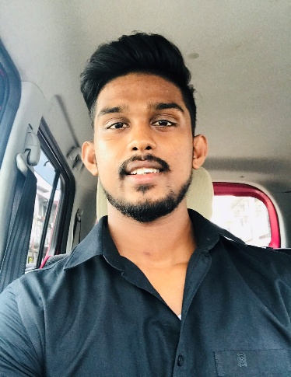
履歴書 |  |  |  |  | 2025-11-12 |  |  |  | 現在 |  | 年 |  | 月 | 資格・免許・賞罰（上記以外のもの、取得予定含む）
フリガナ |  | セラシンハ ウダヤ クマラ |  |  |  |  |  |  |  |  | 2023年 |  | 6月 | J TEST N4 合格
氏名 |  | SERASINGHE UDAYA KUMARA |  |  |  |  |  | 男 ・ 女 |  |  | 2024年 |  | 12月 | 日本語能力試験 Ｎ３合格
 |  |  |  |  |  |  |  |  |  | 写 真 | 2025年 |  | 3月 | 自動車普通運転免許証 AT
 | 生年月日 | 1997年4月23日 |  |  |  | 生 | 国 籍 | 母 国 語 |  | 3cm×4cm
 |  |  |  | （満 | 28 | 歳） | スリランカ | シンハラ
 | 携帯電話番号 |  |  |  |  | E-mail
 | 080-9436-5694 |  |  |  |  | udayaserasinghe23@gmail.com
フリガナ
現住所 |  | 〒 | 273-0018 |  |  |  |  |  |  |  | コンピュータ経験 |  |  | Excel Word PowerPoint Access HTML（CSS，JavaSprictを含む）
 |  |  | 千葉県船橋市栄町1-4-6ラメゾン403 |  |  |  |  |  |  |  |  |  |  | Javaプログラミング その他（ ）

 |  |  |  |  |  |  |  |  |  |  |  | 志望の動機
年 |  | 月 |  | 学歴
2016年 |  | 10月 |  | THAKSHILA COLLAGE 卒業
2023年 |  | 7月 |  | 船橋日本語学院 入学
2025年 |  | 3月 |  | 船橋日本語学院 卒業
2025年 |  | 4月 |  | 千葉モードビジネス専門学校 入学
 |  |  |  |  |  |  |  |  |  |  |  | 自己アピール

年 |  | 月 |  | 職歴（アルバイト含む）
2023年 |  | 9月 |  | ニチレイフーズ株式会社船橋 入職 |  |  |  |  |  |  | Portfolio:https://udaya423-alt.github.io/myportfolio/
2025年 |  | 4月 |  | ニチレイフーズ 株式会社 退職
2025年 |  | 4月 |  | 船橋応援酒場 在職中 |  |  |  |  |  |  | 通勤時間 |  | 約 |  | 時間 |  | 分 | 配偶者 |  | 配偶者以外の 扶養家族 |  | 健康状態

 |  |  |  |  |  |  |  |  |  |  | 最寄駅 |  | JR/総武 |  | 線 | 船橋 | 駅 | 有 ・ 無 |  | 有 ・ 無

 |  |  |  |  |  |  |  |  |  |  |  | 日本滞在経歴 |  | 3年 ７か月 |  |  |  |  | 取得ビザ |  | 種類： | 留学
 |  |  |  |  |  |  |  |  |  |  |  | （期間・目的） |  | 留学 |  |  |  |  |  |  | 有効期限： | ２０２７・０５
 |  |  |  |  |  |  |  |  |  |  | 本人希望記入欄（特に給料・職種・勤務時間・勤務地・その他についての希望があれば記入）

